Travaux dirigés
 | Paramétrage |  |  | unités | conversion

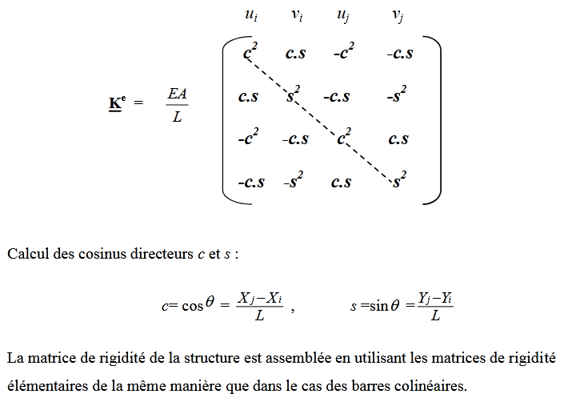
Données initiales | section de la poutre S | A1 | 1200 | mm²
sections A1 =1200 mm² | module d'élasticité (YOUNG) | E | 200 | Gpa | 200000 | Mpa
sections A2 =1000 mm² | section de la poutre S | A2 | 1000 | mm²
avec module d’élasticité Young E = 200GPa. | Ponit 1 coordonnées X | X1 | 0 | mm
 | coordonnées Y | Y1 | 0 | mm
Mise en situation de la structure ( 2 poutres ) et deux supports. | Point 2 coordonnées X | X2 | 750 | mm
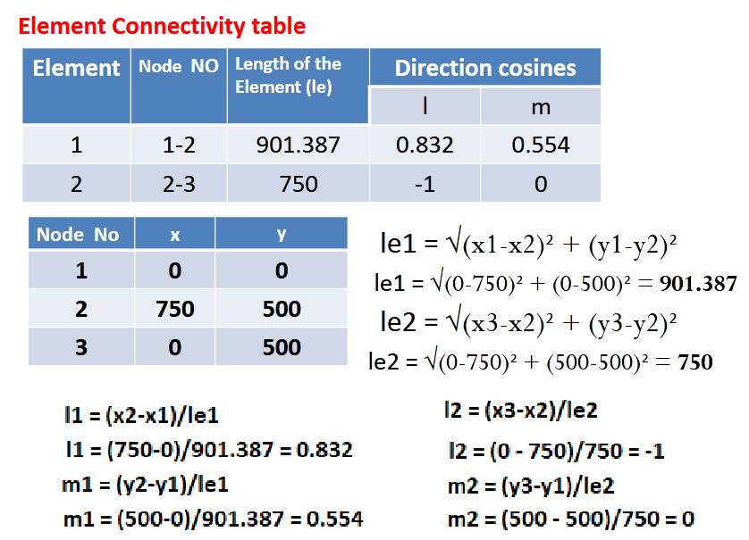
 | coordonnées Y | Y2 | 500 | mm
 | Point 3 coordonnées X | X3 | 0 | mm
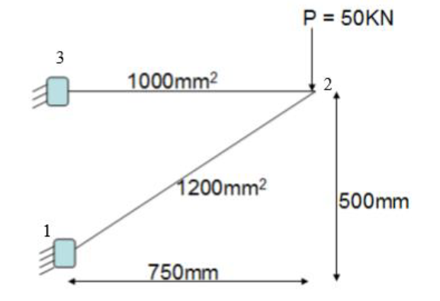
 | coordonnées Y | Y3 | 500 | mm

 | longueur de poutre | Lg1 | 901.38781887 | mm
 | longueur de poutre | Lg2 | 750 | mm

 | Calcul de l1 | l1 | 0.83205029434
 | Calcul de m1 | m1 | 0.55470019623

 | Calcul de l2 | l2 | -1
 | Calcul de m2 | m2 | 0.66666666667

 | Calcul de l'élément poutre [1,2]
Pour la ferme à deux barres illustrée sur la figure, déterminez le | (matrice de rigidité K)
les déplacements nodaux et la contrainte dans chaque élément également | (mm² X N/mm²)/mm | A.E/ Lg1 | 266256.09419 | N/mm
trouver une réaction de soutien. | Equation aux dimensions N/mm

 | angle de la poutre [1,2] θ
RDM7 Le mans | Tan θ = 500/750 | Tan^-1(θ) | 0.58800260355 | Rad | 33.690067526 | degrés
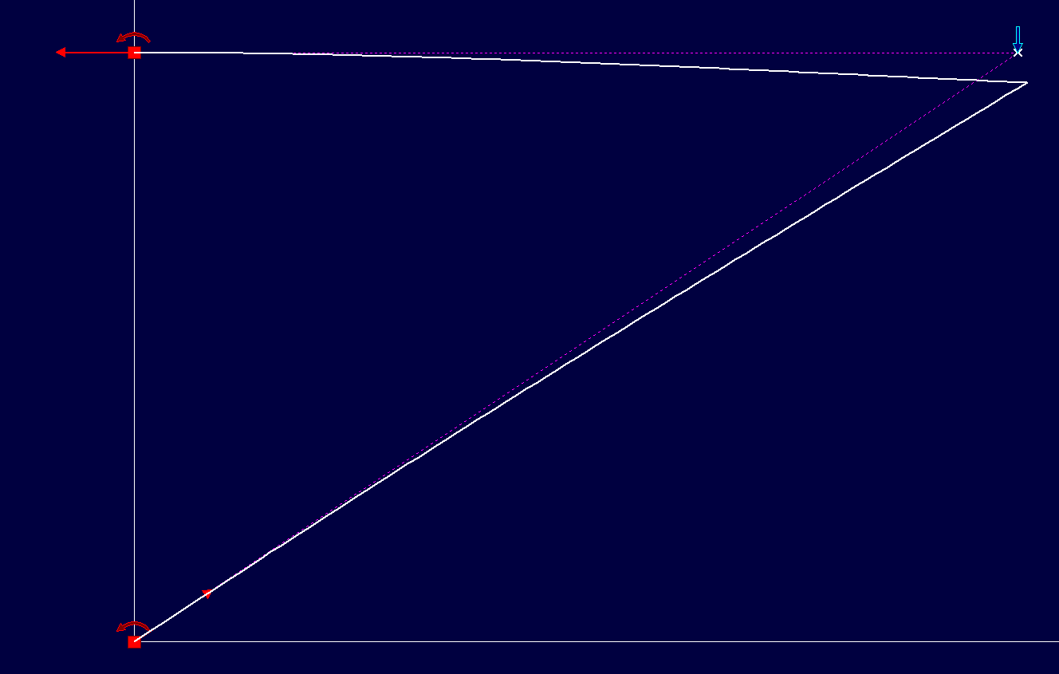
 | paramètre c | cos θ | 0.83205029434
 | paramètre s | sin θ | 0.55470019623

 | composants de la matrice Kt

 |  | c² | 0.69230769231
 |  | c.s | 0.46153846154
 |  | s² | 0.30769230769

 |  | c² . (AE/lg1) | 184331.14213 | OK | 1.843E+05
 |  | c.s .(AE/lg1) | 122887.42809 | OK | 1.229E+05
 |  | s² .(AE/lg1) | 81924.952058 | OK | 8.192E+04

 | Ecriture matrice K1
 | sous la forme 6x6 | 184331.142 | 122887.42809 | -184331.14213 | -122887.42809 | 0 | 0
 |  | 122887.42809 | 81924.952058 | -122887.42809 | -81924.952058 | 0 | 0
 |  | -184331.142 | -122887.42809 | 184331.14213 | 122887.42809 | 0 | 0
 |  | -122887.42809 | -81924.952058 | 122887.42809 | 81924.952058 | 0 | 0
 |  | 0 | 0 | 0 | 0 | 0 | 0
 |  | 0 | 0 | 0 | 0 | 0 | 0
| Déplacements nodaux [ mm, rad ] |
+---------------------------------+

Noeud dx dy rotz

1 0.000E+000 0.000E+000 0.000E+000
2 2.910E-001 -1.047E+000 -1.883E-003 | Calcul de l'élément poutre [1,2]
3 0.000E+000 0.000E+000 0.000E+000 | (matrice de rigidité K)
 | (mm² X N/mm²)/mm | A.E/ Lg2 | 266666.66667 | N/mm
Déplacement maximal sur x = 2.910E-001 mm [ Noeud 2 ]
Déplacement maximal sur y = 1.047E+000 mm [ Noeud 2 ] | composants de la matrice Kt
Déplacement maximal = 1.087E+000 mm [ Noeud 2 ]
 | angle de la poutre [2,3] θ2
+-----------------------------------+
| Action(s) de liaison [ N N.mm ] | | paramètre c | cos θ | -1
+-----------------------------------+ | paramètre s | sin θ | 0

Noeud 1 - Rx = 74662.2 Ry = 49857.1 Mz = 78306.7 |  | c² | 1
Noeud 3 - Rx = -74662.2 Ry = 142.9 Mz = 90572.1 |  | c.s | 0
 |  | s² | 0
Somme des actions de liaison :
 |  | c² . (AE/lg2) | 266666.66667 | OK | 2.67E+05
Rx = 0.0 N |  | c.s .(AE/lg2) | 0
Ry = 50000.0 N |  | s² .(AE/lg2) | 0

 | Ecriture matrice K2
 |  | 266666.66667 | 0 | -266666.66667 | 0
 |  | 0 | 0 | 0 | 0
 |  | -266666.66667 | 0 | 266666.66667 | 0
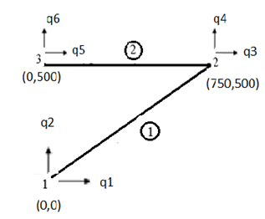
 |  | 0 | 0 | 0 | 0

 | Ecriture matrice K2
 | sous la forme 6x6 | 0 | 0 | 0 | 0 | 0 | 0
 |  | 0 | 0 | 0 | 0 | 0 | 0
 |  | 0 | 0 | 266666.66667 | 0 | -266666.66667 | 0
 |  | 0 | 0 | 0 | 0 | 0 | 0
 |  | 0 | 0 | -266666.66667 | 0 | 266666.66667 | 0
 |  | 0 | 0 | 0 | 0 | 0 | 0

 | K1 + K2 | 184331.142 | 122887.42809 | -184331.14213 | -122887.42809 | 0 | 0
 | CTRL + shift + enter | 122887.42809 | 81924.952058 | -122887.42809 | -81924.952058 | 0 | 0
 |  | -184331.14213 | -122887.42809 | 450997.8088 | 122887.42809 | -266666.66667 | 0
 |  | -122887.42809 | -81924.952058 | 122887.42809 | 81924.952058 | 0 | 0
 |  | 0 | 0 | -266666.66667 | 0 | 266666.66667 | 0
 |  | 0 | 0 | 0 | 0 | 0 | 0

 | conditions initiales de la structure
 |  | q3 | 0.28 | mm |  | Valeurs RDM7 section Eq |  | 2.910*10^-1 | mm
 |  | q4 | -1.03 | mm |  |  |  | 1.047 | mm

 | Section de 1000 mm² | Aire A2 | 1000 | mm²
 |  | r | 17.841241162
 | sachant que S = pi . R² | validation
 | R = (s/PI)^0,5 | A2 | 1000 | mm²

 | Section de 1200 mm² | Aire A2 | 1200 | mm²
 |  | r | 19.544100476 |  | d | 39.088200952
 | sachant que S = pi . R² | validation
 | R = (s/PI)^0,5 | A2 | 1200 | mm²

 |  |  | q4

Matrice de rigidité
 | Paramétrage |  |  | unités | conversion

Données initiales | section de la poutre S | A | 200 | mm²
sections A1 = A2 = 200 mm² | module d'élasticité (YOUNG) | E | 70 | Gpa | 70000 | Mpa | rappel 1 Mpa = 1 N/mm² 1 M = 10^6 et 1 G = 10^9
avec module d’élasticité Young E = 70GPa. | longueur de poutre | L1 | 500 | mm²
 | Ponit 1 coordonnées X | X1 | 0 | mm
 | coordonnées Y | Y1 | 300 | mm |  |  | Formulaire
Mise en situation de la structure ( 2 poutres ) et deux supports. | Point 2 coordonnées X | X2 | 500 | mm
 | coordonnées Y | Y2 | 300 | mm
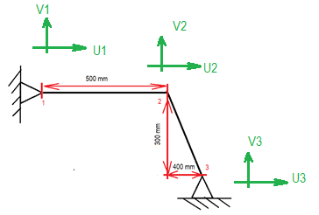
 | Point 3 coordonnées X | X3 | 900 | mm
 | coordonnées Y | Y3 | 0 | mm

 | Calcul de l'élément poutre [1,2]
 | (matrice de rigidité K)
 | (mm² X N/mm²)/mm | A.E/ L | 28000 | N/mm
 | Equation aux dimensions N/mm
 | angle de la poutre θ | θ | 0 | degrés | 0 | Rad
 |  | cos θ |  |  | 1
 |  | sin θ | 0 |  | 0

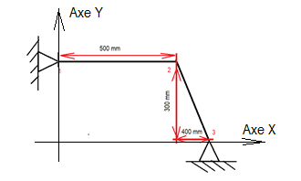
 | Calcul de cos θ1 | cos θ1 | 1
Repère de coordonnées | Calcul de sin θ1 | sin θ1
 | Calcul de l'élément poutre [2,3]

 | L2² = Y² + x ² L2 = (x² + y²)^0,5 | L2 | 500
 | calcul des composantes de la matrice K

 | Calcul de cos θ2 | cos θ2 = c | 0.8
 | calcul de sin θ2 | sin θ2 = s | -0.6 |  |  |  | Matrice K1 pour E1 . A1 / L1 x cette matrice
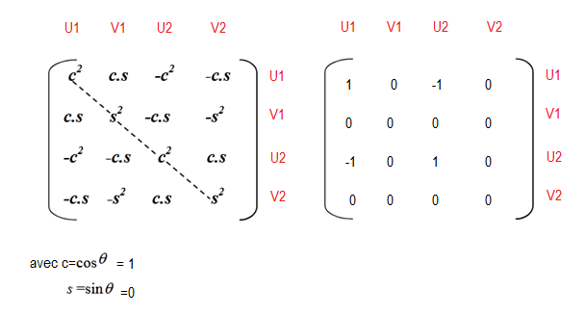
 |  | c² | 0.64
 |  | cs | -0.48
 |  | s² | 0.36

 | (mm² X N/mm²)/mm | A.E/ L | 28000 | N/mm

 | calcul de l'angle dans le triangle
 |  | Tan ( point 2) | 1.3333333333 | Rad
 |  | Tan ^-1 | 0.927295218 | 53.130102354 | Degrés
 | sin (angle point 2) = 400 / L2
 | L 2 = 400 / sin (angle point 2) | L2 | 500 | mm | OK

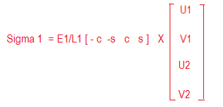
 |  | U2 | -0.57 | mm
 |  | V2 | -1.96 | mm
 |  | E1/L1 | 140
 |  | c . U2 | -0.456 |  |  |  | Matrice K2 pour E2 . A2 / L2 x cette matrice
 |  | s.V2 | 1.176
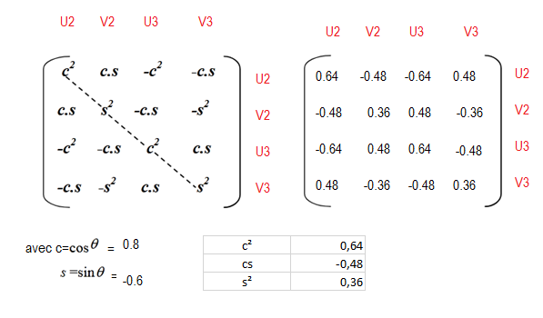
 |  | σ1 | -75.07584 | N/mm²

 |  | U2 | -0.57 | mm
 |  | V2 | -1.96 | mm
 |  | E1/L1 | 140
 |  | c . U2 | -15960
 |  | s.V2 | 0
 |  | σ1 | 0 | N/mm²
 |  | c | 0.6
 |  | s | 0.8
 |  | U1 | 0.056 | mm
 |  | V1 | -0.187 | mm
 |  | E1/L1 | 266.66666667
 |  | c.U1 | -0.0336
 |  | s.V2 | 0.1496
 |  | σ1 | 47.893333333 | N/mm²

 |  | U2 | -0.57 | mm
 |  | V2 | -1.96 | mm
 |  | E1/L1 | 266.66666667
 |  | c . U2 | 42.7932288
 |  | s.V2 | 0
 |  | σ1 | 0 | N/mm²

